상품제안서
다즐 여행용 파우치 워시백 (종이케이스 포함) | 상품코드: F29003

 |  |  |  |  |  |  | 02-412-0044 | www.easy1.co.kr
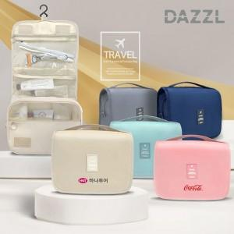

【상세/제작정보】 | <p><span style="font-size: 12pt;"><b>- 기본 케이스 무료 제공해드립니다&nbsp;</b></span></p><p><span style="font-size: 12pt;"><b>- 풀컬러 열전사 인쇄가 가능합니다</b></span></p><p><span style="font-size: 12pt;"><b>- 배송비1box 40개 5500원 별도</b></span></p>

【인쇄/포장옵션】 | 실크, 풀칼라 / 포장지포장

【공급단가】 | 수량 | 100~ | 300~ | 500~ | 1,000~ | 3,000~
*VAT별도 | 단가 | 4,200원 | 4,000원 | 3,900원 | 3,800원 | 3,700원

【상품 URL】 | http://www.easy1.co.kr/src/goods_detail.php?gdno=29003

